信用交易
融资融券市场交易数据统计(2023-05-12)

标的证券 | 融资融券余额（亿元） | 融资余额（亿元） | 融券余额（亿元） | 融资买入额（亿元） | 融资融券规模变化（亿元） | 融资余额增幅(‰) | 融券余额增幅(%)
统计数据 | 16,138.20 | 15,212.53 | 923.84 | 578.47 | -65.63 | -3.92 | -0.62
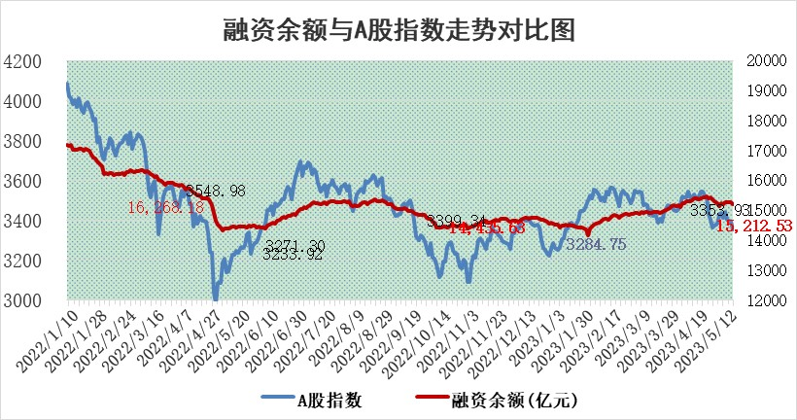

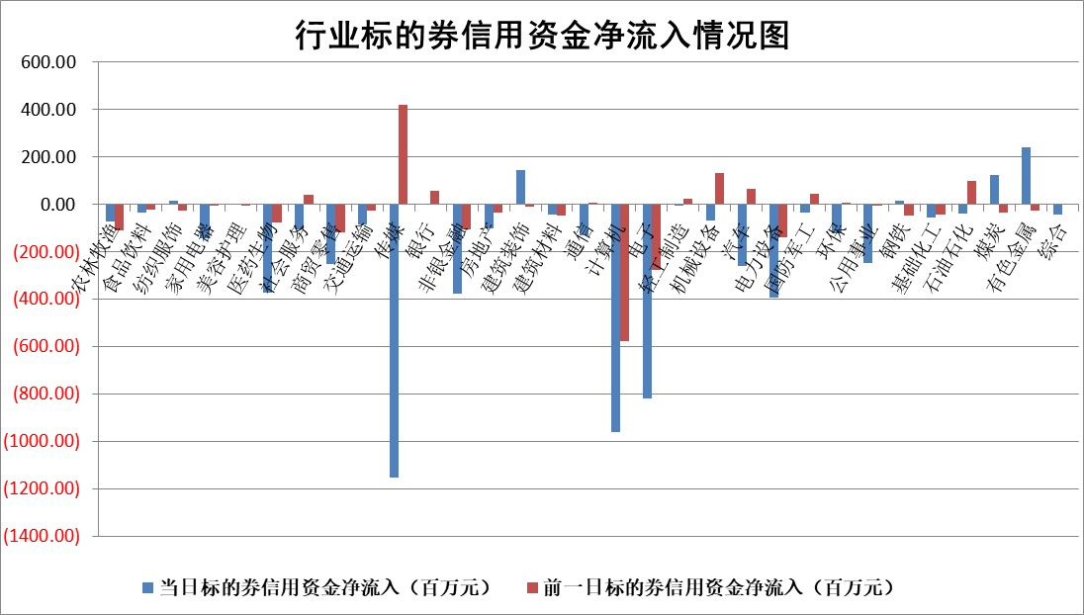

标的基金代码 | 标的基金简称 | 融资余额/市值(%) | 融资余额增幅(%) | 融资买入额/成交金额(%) | （融资余额净增额-融券余额净增额）/市值(‱) | 融券余额降幅(%) | ABS[（融资余额净增额-融券余额净增额）/市值净增额-1](%)
159902 | 华夏中小板ETF | 0.00 | 0.00 | 0.00 | 0.00 | 0.00 | 100.00
159915 | 易方达创业板ETF | 1.85 | -1.05 | 6353.54 | -1.57 | 6.75 | 98.68
159919 | 嘉实沪深300ETF | 4.68 | -0.02 | 0.71 | 0.49 | 7.05 | 100.38
159920 | 华夏恒生ETF | 66.05 | -0.14 | 2.05 | -9.21 | -0.36 | 125.51
159922 | 嘉实中证500ETF | 1.36 | -25.86 | 447.01 | -42.18 | 0.73 | 61.35
159925 | 南方沪深300ETF | 0.02 | 0.10 | 0.00 | 0.00 | 0.00 | 100.00
159928 | 消费ETF | 0.85 | 0.75 | 3.50 | 0.65 | 0.72 | 100.90
159934 | 易方达黄金ETF | 379.32 | -0.65 | 13.69 | -248.17 | 0.00 | 283.25
159939 | 全指信息技术ETF | 0.64 | 1.76 | 322.76 | 2.64 | 5.63 | 102.50
159940 | 全指金融地产ETF | 0.12 | -2.95 | 0.01 | -0.36 | 0.00 | 99.69
159995 | 半导体芯片ETF | 2.59 | -1.06 | 372.37 | -2.45 | 1.02 | 97.68
159997 | 天弘中证电子ETF | 1.99 | 2.36 | 3.83 | 4.95 | 1.28 | 103.82
159998 | 天弘中证计算机主题ETF | 0.52 | 1.11 | 0.05 | 0.04 | -1.52 | 100.04
510050 | 华夏上证50ETF | 10.38 | 3.47 | 130.55 | 34.42 | -2.58 | 53.91
510180 | 华安上证180ETF | 0.47 | 0.45 | 1.08 | 0.53 | 17.67 | 100.30
510880 | 华泰柏瑞红利ETF | 0.43 | -0.07 | 1.03 | 0.11 | 4.06 | 97.86
510900 | 易方达恒生H股ETF | 98.43 | -0.31 | 3.90 | -30.74 | 0.00 | 181.06
511010 | 5年期国债ETF | 0.00 | 0.00 | 0.00 | 0.00 | 0.00 | 100.00
511380 | 可转债及可交换债券ETF | 7.52 | 7.08 | 4.44 | 49.71 | 0.00 | 77.32
512000 | 全指证券ETF | 6.26 | 0.71 | 23.42 | 5.00 | 1.40 | 103.84
512010 | 沪深300医药卫生ETF | 4.03 | -2.93 | 26.74 | -13.27 | -7.52 | 51.71
512070 | 沪深300非银ETF | 1.42 | 1.49 | 85.54 | 2.20 | 3.56 | 100.36
512400 | 南方中证申万有色金属ETF | 1.51 | 11.07 | 0.57 | 16.43 | 4.33 | 108.26
512580 | 广发中证环保产业ETF | 0.92 | -3.68 | 0.08 | -2.87 | 1.41 | 97.99
512660 | 国泰中证军工ETF | 2.64 | 2.86 | 15.22 | 7.81 | 1.26 | 105.46
512800 | 华宝中证银行ETF | 14.52 | -1.04 | 2.48 | -6.16 | 21.40 | 90.41
512980 | 广发中证传媒ETF | 0.86 | -14.58 | 162.45 | -13.46 | 5.40 | 97.39
515030 | 华夏中证新能源汽车ETF | 2.18 | -1.72 | 43.09 | -3.02 | 1.19 | 97.42
515050 | 华夏中证5G通信主题ETF | 1.19 | -0.27 | 6.18 | -0.54 | -1.39 | 99.34
515070 | 华夏中证人工智能ETF | 1.93 | 0.77 | 5.95 | 1.70 | 0.64 | 103.26
标的股票比较指标 |  | 融资余额/流通A股市值(%) | 融资余额增幅(%) | 融资买入额/成交金额(%) | （融资余额净增额-融券余额净增额）/流通A股市值(‱) | 融券余额降幅(%) | ABS[（融资余额净增额-融券余额净增额）/流通A股市值净增额-1](%)
前十名标的个股 |  | 仁东控股 | 国能日新 | 会通股份 | 康众医疗 | 太龙药业 | 寒武纪
 |  | 永信至诚 | 岳阳兴长 | 悦安新材 | 嘉曼服饰 | 节能铁汉 | 朗特智能
 |  | 莱茵生物 | 嘉曼服饰 | 渝三峡A | 岳阳兴长 | 天益医疗 | 盛新锂能
 |  | 全柴动力 | 龙源电力 | 松井股份 | 华创阳安 | 财信发展 | 汇隆新材
 |  | 海兰信 | 朗新科技 | 嘉化能源 | 爱威科技 | 粤传媒 | 华创阳安
 |  | 大立科技 | 爱威科技 | 海印股份 | 哈铁科技 | 华夏幸福 | 闻泰科技
 |  | 先惠技术 | 科达利 | 东阳光 | 宇环数控 | 汇金科技 | 永信至诚
 |  | 元琛科技 | 比音勒芬 | 汇宇制药 | 鸿博股份 | 华创阳安 | 绿岛风
 |  | 晨鸣纸业 | 哈铁科技 | 华达科技 | 龙源电力 | 康拓医疗 | 骏成科技
 |  | 万得凯 | 盛德鑫泰 | 南山铝业 | 元琛科技 | 新北洋 | 江波龙
后十名标的个股 |  | 哈工智能 | 京能电力 | 富瀚微 | 朗特智能 | 明月镜片 | 天力锂能
 |  | 正邦科技 | 中谷物流 | 天沃科技 | 孩子王 | 万胜智能 | 通宇通讯
 |  | 美好置业 | 中通客车 | 金证股份 | 宣泰医药 | 同济科技 | 浙江龙盛
 |  | 宋都股份 | 思特威 | 汉马科技 | 江波龙 | 金岭矿业 | 通鼎互联
 |  | 中天金融 | 鸥玛软件 | 仁东控股 | 恩威医药 | 嘉友国际 | 芯导科技
 |  | 华铁股份 | 孩子王 | 哈工智能 | 奥雅股份 | 福昕软件 | 博汇科技
 |  | 阳光城 | 出版传媒 | 正邦科技 | 天力锂能 | 惠博普 | 振德医疗 | ;
 |  | 紫鑫药业 | 朗特智能 | 美好置业 | 昱能科技 | 百胜智能 | 卓锦股份
 |  | 中国中期 | 国新文化 | 宋都股份 | 华谊兄弟 | 回天新材 | 东软载波
 |  | 世茂股份 | 东威科技 | 中天金融 | 莱茵生物 | 沪硅产业 | 格灵深瞳
说明：1.以上普通交易数据和信用交易数据皆以交易日收盘后数据为基准；2.上述标的证券总数据只计算标的证券市场总数据，不包括从标的证券中调出去标的证券数据，所以与交易所公布的总值略有不同； 3.上述行业采用申万一级行业分类；4.以上标的基金和标的个股中比较的6个指标值中：前5个（从左至右）为正向指标，值越大排名越靠前；第6个为逆向指标，值越小，排名越靠前；5.第6个指标中ABS[]表示求绝对值，其主要用于考量信用资金相对净流入对股价相对净变化的贡献程度；6.数据来源：wind，交易所。

 | 证券代码 | 新增融资余额 | 融资买入额 | 融资买入增幅前10
远大智能 | 002689 | 28175353 | 42268582 | 199%
亚太股份 | 002284 | 21555247 | 34242865 | 82%
赛诺医疗 | 688108 | 72122899 | 101076547 | 78%
湖南发展 | 000722 | 66023557 | 137112987 | 75%
柘中股份 | 002346 | 14584119 | 36845980 | 58%
国城矿业 | 000688 | 24683149 | 48240585 | 54%
兆新股份 | 002256 | 1985058 | 4066269 | 52%
凯美特气 | 002549 | 33806472 | 61340055 | 52%
华昌达 | 300278 | 13474542 | 19303225 | 48%
新华联 | 000620 | 27311937 | 39201759 | 43%

 | 证券代码 | 新增融资余额 | 融资买入额 | 融资买入增幅前10
兔宝宝 | 002043 | 73310337 | 89923983 | 334%
捷昌驱动 | 603583 | 26026415 | 31686727 | 262%
湘财股份 | 600095 | 94196837 | 132280449 | 252%
中谷物流 | 603565 | 49103883 | 60098371 | 234%
中青宝 | 300052 | 24215352 | 31377809 | 98%
顾家家居 | 603816 | 138518545 | 188424210 | 78%
喜临门 | 603008 | 31503289 | 48351944 | 77%
财信发展 | 000838 | 10831830 | 17666790 | 74%
苏州银行 | 002966 | 10578096 | 19143736 | 72%
金诚信 | 603979 | 23858538 | 36098133 | 60%

